お知らせ
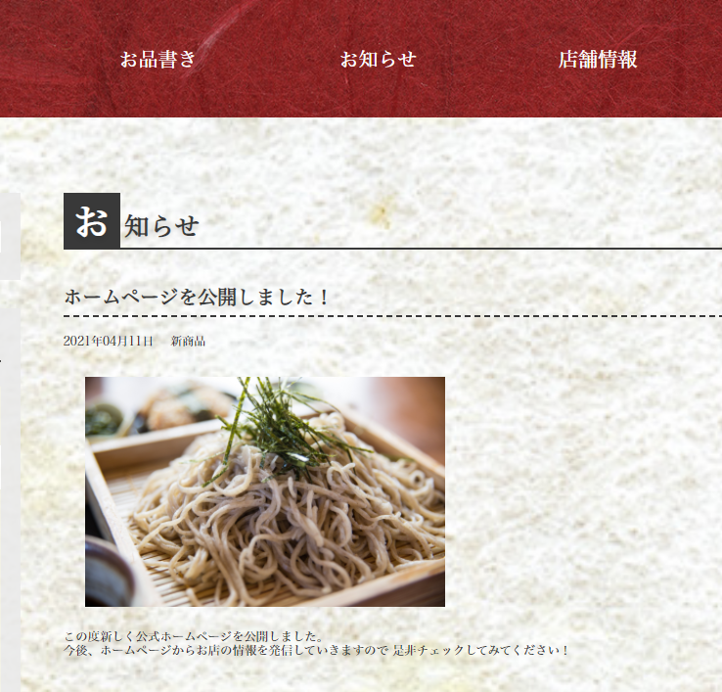
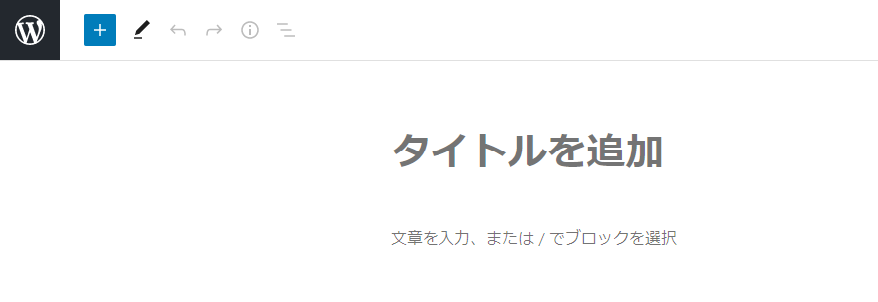
■お知らせの投稿方法
 | １．管理画面メニューの「お知らせ」を選択し、 | ２．表示された画面で、お知らせのタイトルと内容を入力します。
 | 「お知らせ新規追加」を選択します。
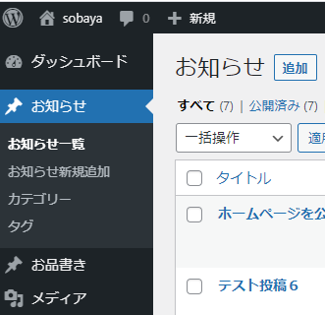

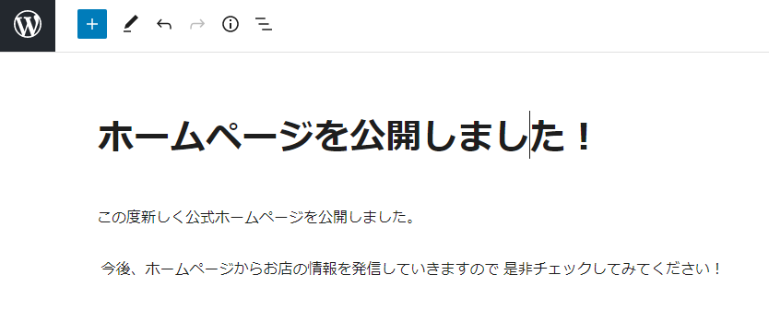

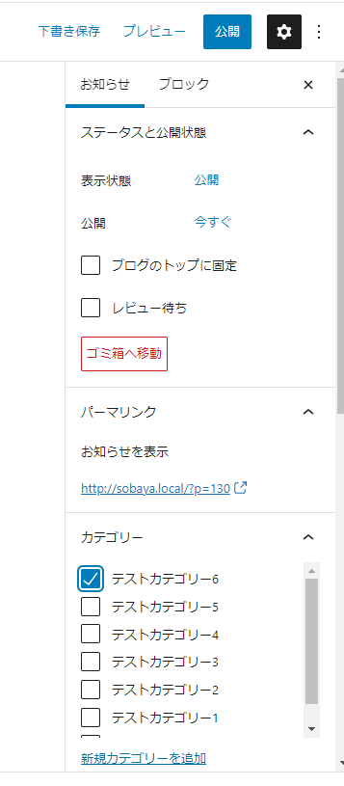
 | ３．画面右側のお知らせタブを選択し、 | ３－２．カテゴリーを追加する場合は、「新規カテゴリーを追加」をクリックすると
 | カテゴリーを選択します。 | 入力欄が表示されるのでカテゴリー名を入力し、「新規カテゴリーを追加」ボタンをクリックします。
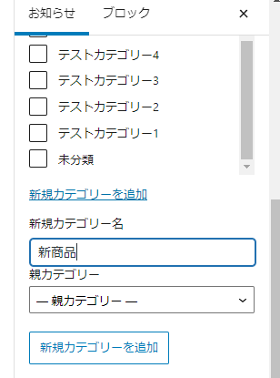

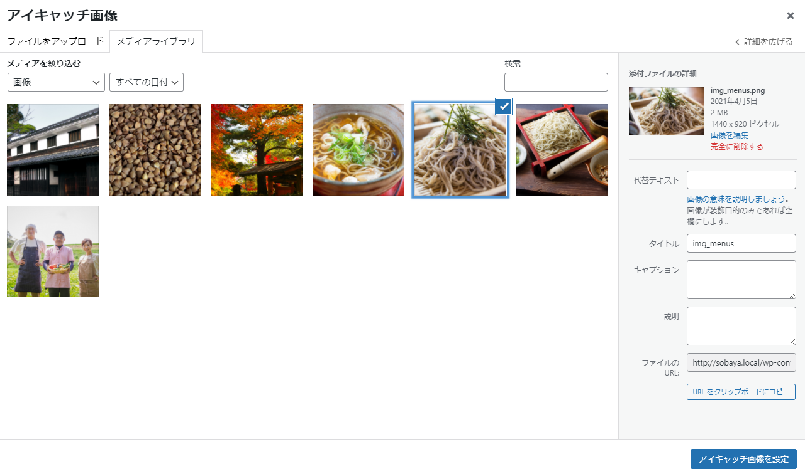
 | ４．投稿の画像を設定するには、カテゴリーの下にある | ４－２．アップロードされている画像が表示されるので、
 | 「アイキャッチ画像を設定」をクリックします。 | 画像を選択して右下のアイキャッチ画像を設定ボタンをクリックします。
 | ※お知らせの画像は必須ではありません。
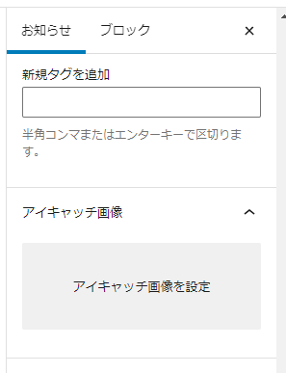

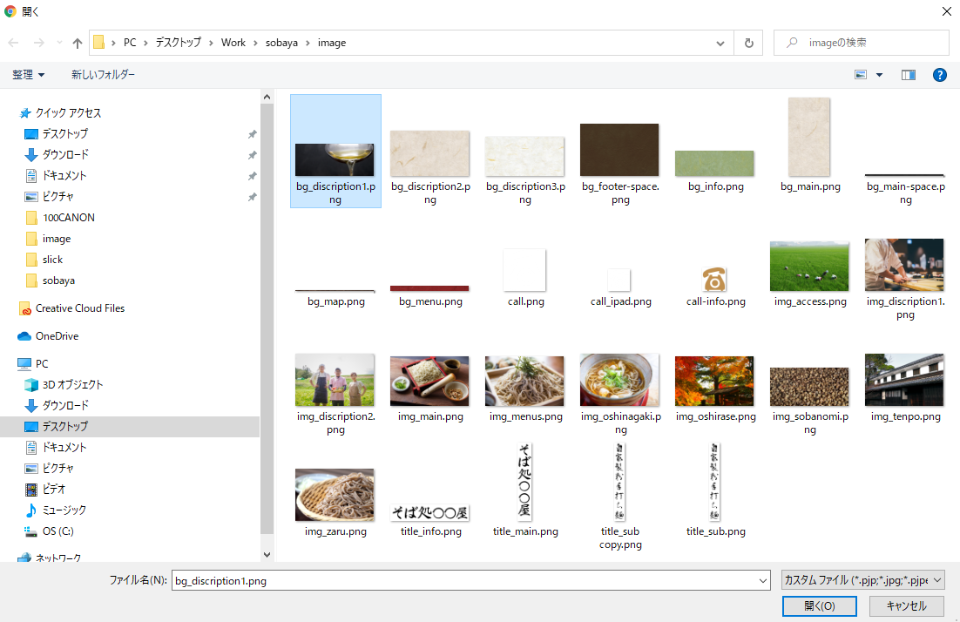
 | ４－３．画像を新しくアップロードすることもできます。 |  | ４－４．アップロードしたい画像を選択し、開くボタンをクリックすると、
 | ファイルをアップロードタブを選択し、 |  | メディアライブラリにアップした画像が追加されます。
 | ファイルを選択ボタンをクリックします。
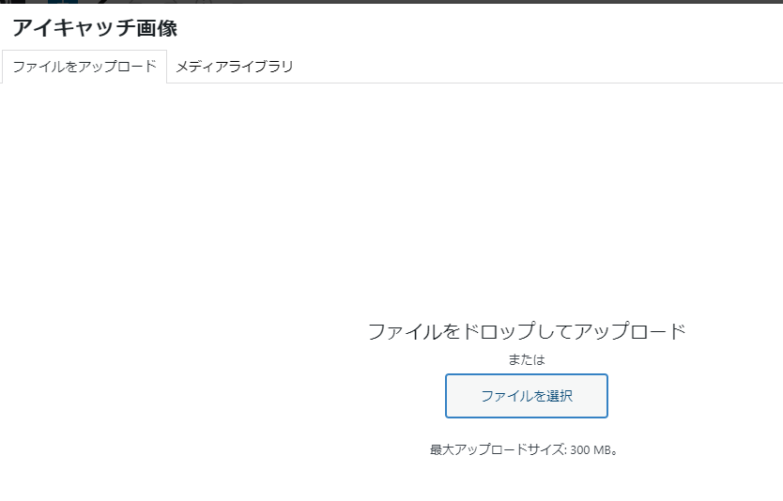

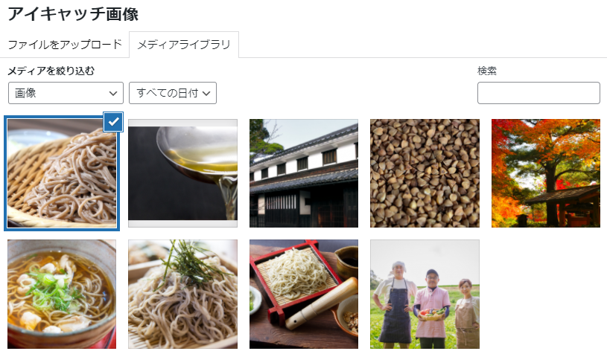

 | ５．アイキャッチ画像を設定したら、右上の公開ボタンをクリックします。
 | 再度確認が表示されるので、もう一度公開ボタンをクリックします。
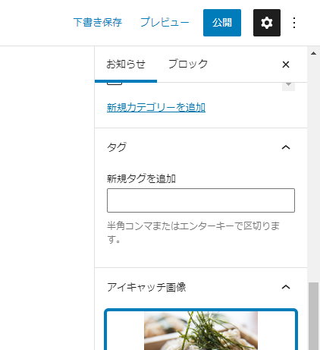
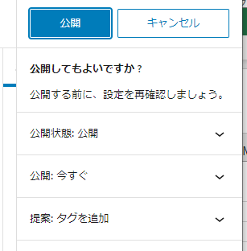

 | ６．お知らせページの一番上に、入力した内容で記事が公開されます。

お品書き
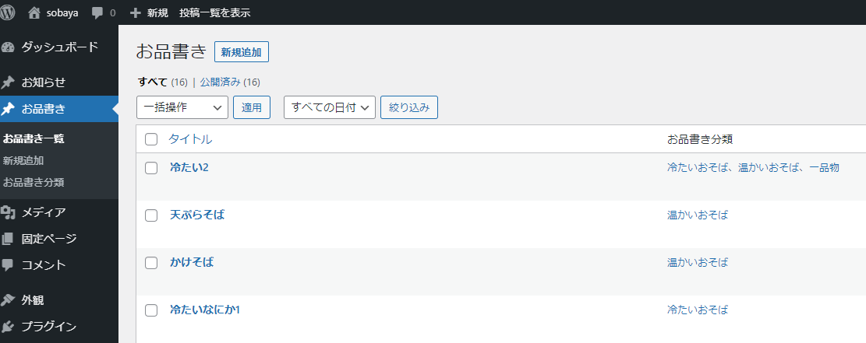
■お品書きの投稿方法
 | １．管理画面メニューの「お品書き」を選択し、 | ２．表示された画面で、以下の内容を入力します。すべて必須項目です。
 | 「新規追加」を選択します。 |  | タイトル・・・・・メニューの名前を入力します。
 |  |  | 金額・・・・・・・メニューの金額を入力します。数字のみ入力してください。
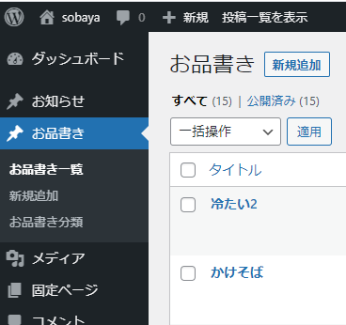
 |  |  | 説明文・・・・・・メニューの説明を入力します。
 |  |  | 画像・・・・・・・メニューの画像を選択します。
 |  |  | お品書き分類・・・メニューの分類を選択します。
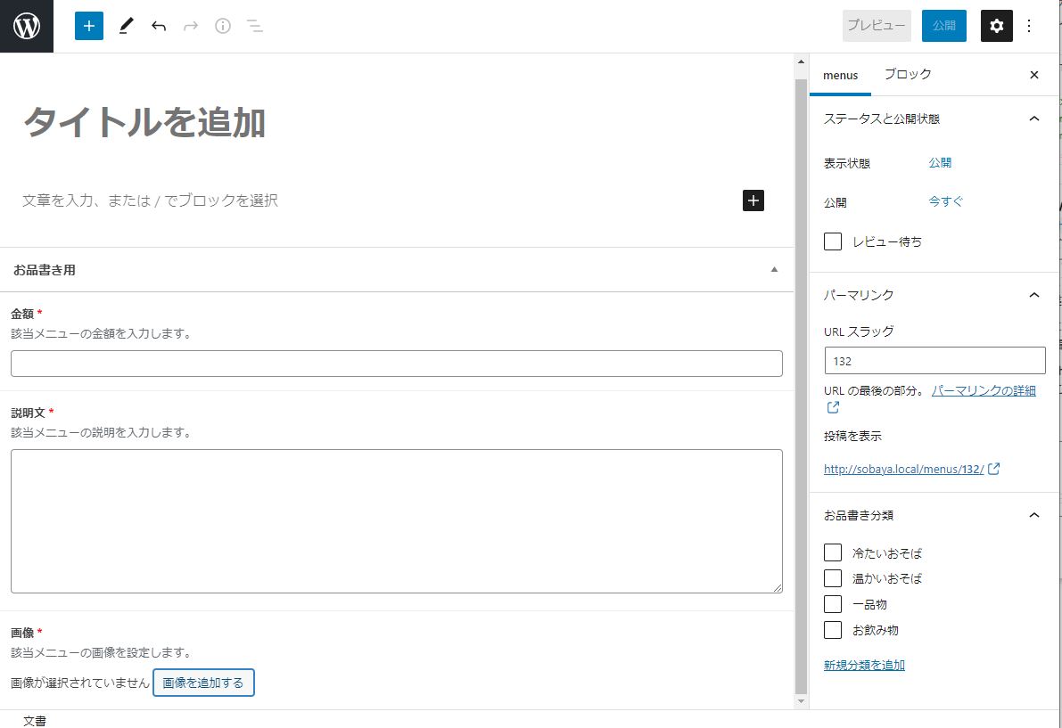

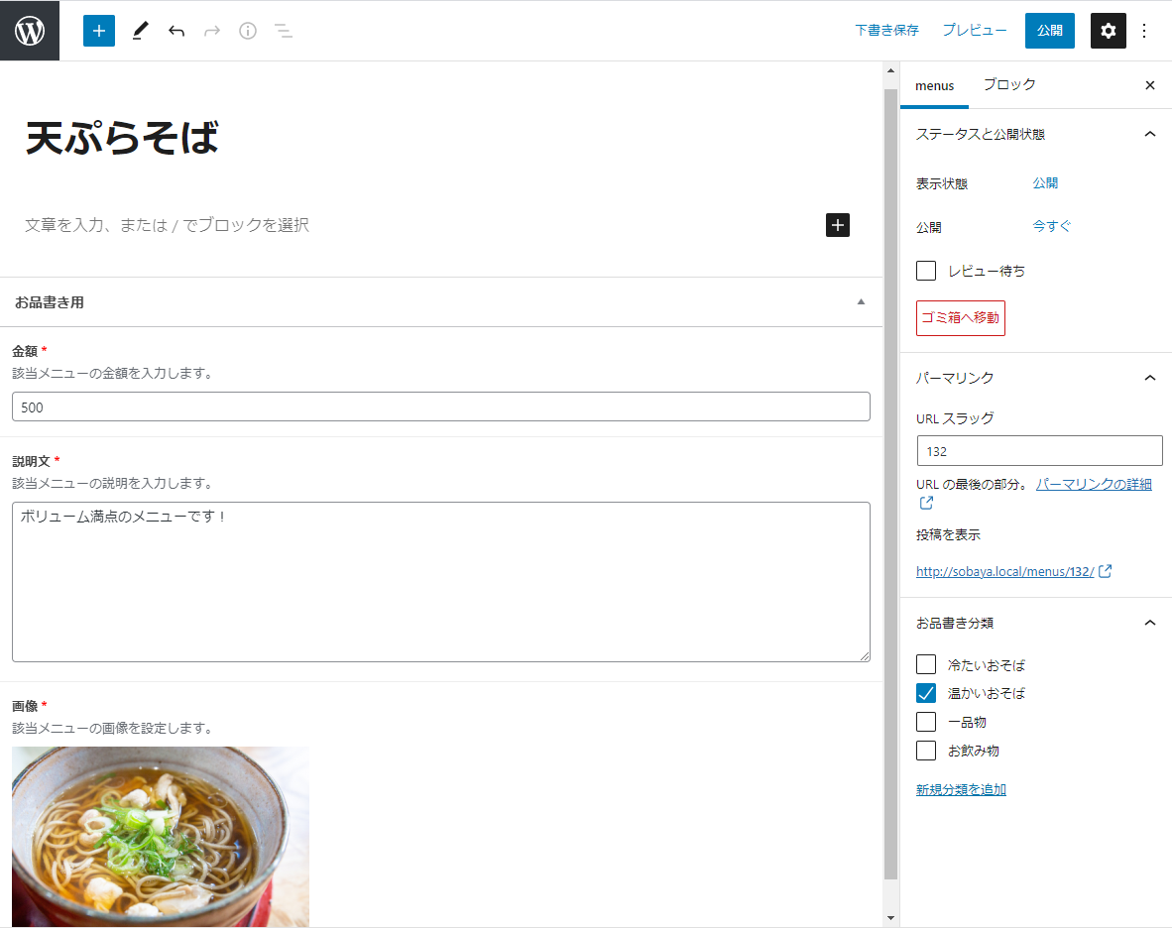
 | ３．入力が終わったら、右上の公開ボタンをクリックします。 |  |  | ４．お品書きページに登録した内容で公開されます。
 | 再度確認が表示されるので、もう一度公開ボタンをクリックします。 |  |  | ※PC表示の場合、お品書き分類に設定したグループごとに表示されます。
 |  |  |  | ホームページ上の左側の「お品書き」の中から、お品書き分類でチェックした分類を選択すると、
 |  |  |  | その分類に登録されているメニューが右側に表示されます。
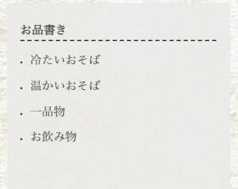
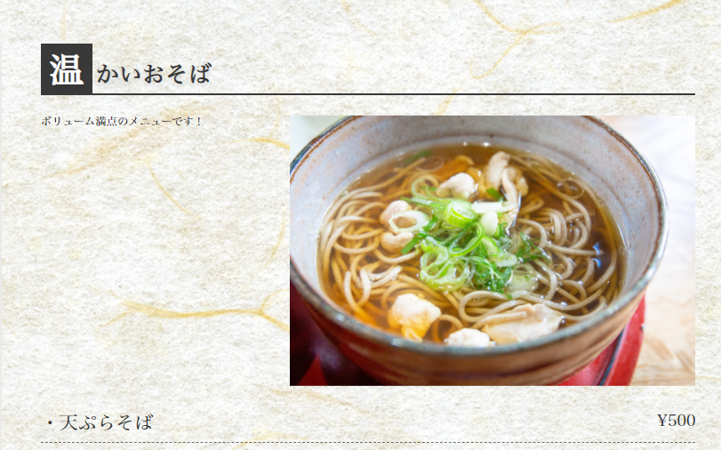

 | ５．各メニューの表示順序も管理画面から変更することができます。 |  |  |  | ５－２．順番を入れ替えたいメニューをドラッグ（クリックしたまま動かす）すると順番が入れ替わります。
 | お品書き分類の表示順序は、管理画面の「お品書き」→「お品書き分類」の画面から変更します。 |  |  |  | ここで表示されている順番で、ホームページ上にも表示されます。
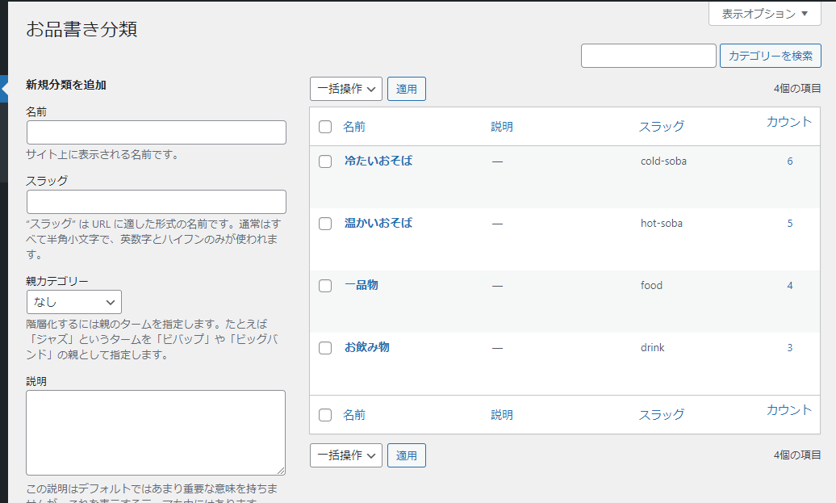

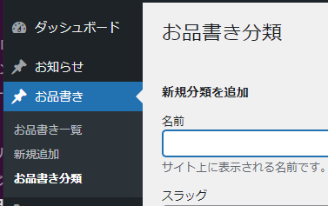

 | ５－３．各メニューの表示順序は、「お品書き一覧」画面から変更します。
 | 操作はお品書き分類と同様です。

